Розница
Индивидуальный предприниматель Дуканаускас Ю.А.
 | Адрес: 692527, Приморский край, г. Уссурийск, ул. Сергея Ушакова 8В, кв.42.
 | ИНН 010509658952 р/с 40802810520140000342, Банк : ФИЛИАЛ «ХАБАРОВСКИЙ» АО «АЛЬФА-БАНК». к/с 30101810800000000770 БИК 040813770
 | Контактный телефон: |  | 8-999-614-82-28
 | e-mail: |  | D89996148228@yandex.ru

 |  |  |  | Курс валюты | 0.072
Розничный прайс на утепленные палатки

Фотография | Артикул | Размер товара (Д*Ш*В) | Характеристика товара | Розничная цена, юань | Розничная цена, рубль
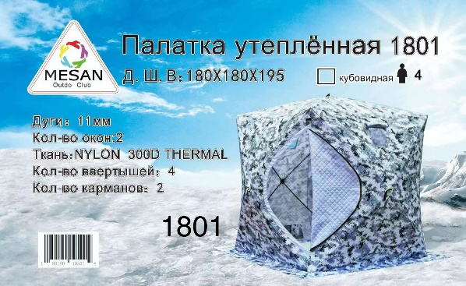 | 1801 | 180*180*195 | Палатка утепленная : кубовидная; Вместимость: 4 чел; Дуги: 11 мм; Кол-во окон: 2, Ткань: Nylon 300D THERMAL; Кол-во вертышей: 4; Кол-во карманов: 2 | 758.00 | 10528.00
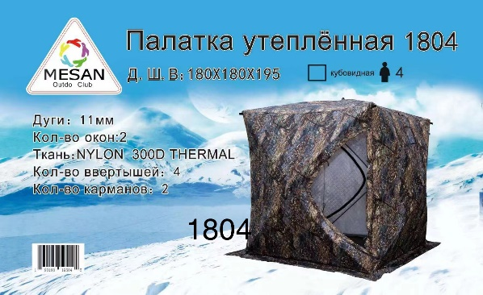 | 1804 | 180*180*195 | Палатка утепленная : кубовидная; Вместимость: 4 чел; Дуги: 11 мм; Кол-во окон: 2, Ткань: Nylon 300D THERMAL; Кол-во вертышей: 4; Кол-во карманов: 2 | 780.00 | 10833.00
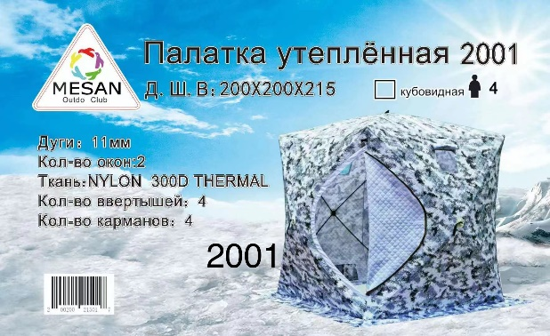 | 2001 | 200*200*215 | Палатка утепленная : кубовидная; Вместимость: 4 чел; Дуги: 11 мм; Кол-во окон: 2, Ткань: Nylon 300D THERMAL; Кол-во вертышей: 4; Кол-во карманов: 4 | 825.00 | 11458.00
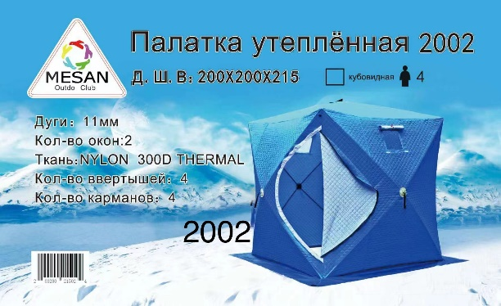 | 2002 | 200*200*215 | Палатка утепленная : кубовидная; Вместимость: 4 чел; Дуги: 11 мм; Кол-во окон: 2, Ткань: Nylon 300D THERMAL; Кол-во вертышей: 4; Кол-во карманов: 4 | 795.00 | 11042.00
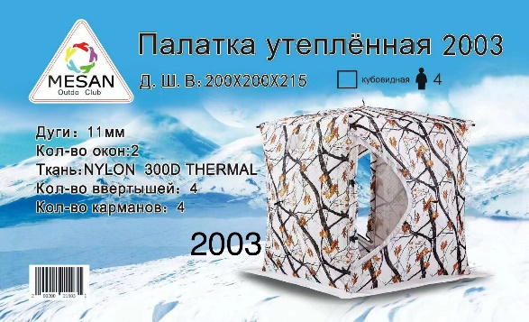 | 2003 | 200*200*215 | Палатка утепленная : кубовидная; Вместимость: 4 чел; Дуги: 11 мм; Кол-во окон: 2, Ткань: Nylon 300D THERMAL; Кол-во вертышей: 4; Кол-во карманов: 4 | 825.00 | 11458.00
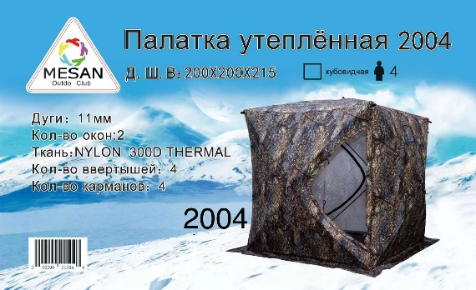 | 2004 | 200*200*225 | Палатка утепленная : кубовидная; Вместимость: 4 чел; Дуги: 11 мм; Кол-во окон: 2; Ткань: Nylon 300D THERMAL; Кол-во вертышей: 4; Кол-во карманов: 4 | 825.00 | 11458.00
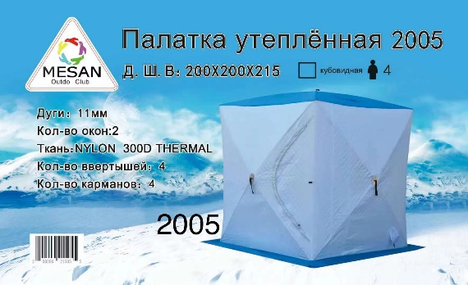 | 2005 | 200*200*215 | Палатка утепленная : кубовидная; Вместимость: 4 чел; Дуги: 11 мм; Кол-во окон: 2; Ткань: Nylon 300D THERMAL; Кол-во вертышей: 4; Кол-во карманов: 4 | 810.00 | 11250.00
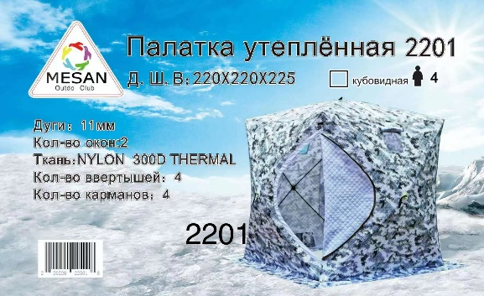 | 2201 | 220*220*225 | Палатка утепленная : кубовидная; Вместимость: 4 чел; Дуги: 11 мм; Кол-во окон: 2; Ткань: Nylon 300D THERMAL; Кол-во вертышей: 4; Кол-во карманов: 4 | 900.00 | 12500.00
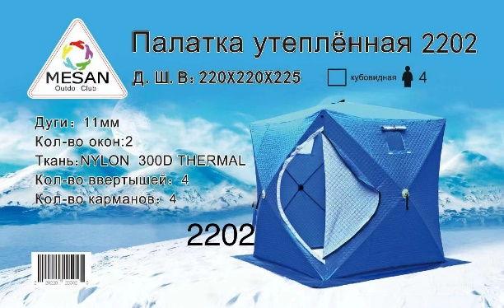 | 2202 | 220*220*225 | Палатка утепленная : кубовидная; Вместимость: 4 чел; Дуги: 11 мм; Кол-во окон: 2; Ткань: Nylon 300D THERMAL; Кол-во вертышей: 4; Кол-во карманов: 4 | 870.00 | 12083.00
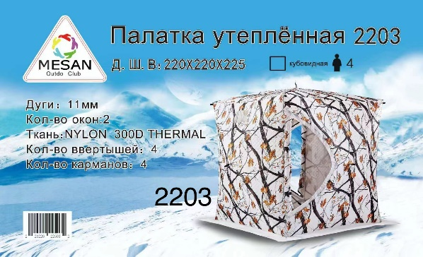 | 2203 | 220*220*225 | Палатка утепленная : кубовидная; Вместимость: 4 чел; Дуги: 11 мм; Кол-во окон: 2; Ткань: Nylon 300D THERMAL; Кол-во вертышей: 4; Кол-во карманов: 4 | 975.00 | 13542.00
 | 2204 | 220*220*225 | Палатка утепленная : кубовидная; Вместимость: 4 чел; Дуги: 11 мм; Кол-во окон: 2; Ткань: Nylon 300D THERMAL; Кол-во вертышей: 4; Кол-во карманов: 4 | 945.00 | 13125.00
 | 2205 | 220*220*225 | Палатка утепленная : кубовидная; Вместимость: 4 чел; Дуги: 11 мм; Кол-во окон: 2; Ткань: Nylon 300D THERMAL; Кол-во вертышей: 4; Кол-во карманов: 4 | 900.00 | 12500.00
 | 2402 | 240*240*250 | Палатка утепленная : кубовидная; Вместимость: 4 чел; Дуги: 13 мм; Кол-во окон: 2; Ткань: Nylon 300D THERMAL; Кол-во вертышей: 8; Кол-во карманов: 4 | 1095.00 | 15208.00
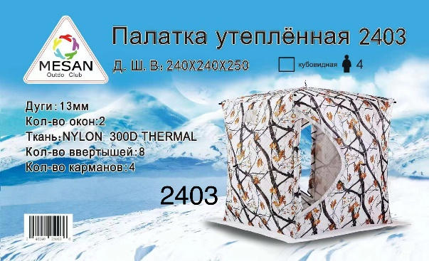 | 2403 | 240*240*250 | Палатка утепленная : кубовидная; Вместимость: 4 чел; Дуги: 13 мм; Кол-во окон: 2; Ткань: Nylon 300D THERMAL; Кол-во вертышей: 8; Кол-во карманов: 4 | 1170.00 | 16250.00
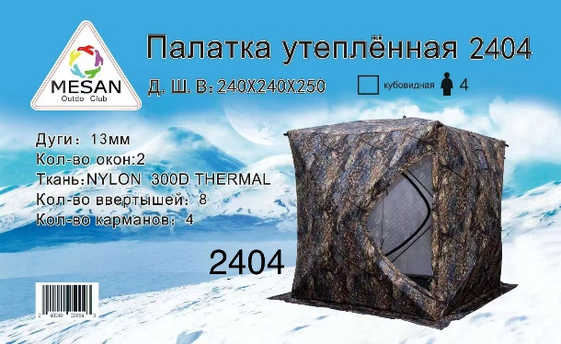 | 2404 | 240*240*250 | Палатка утепленная : кубовидная; Вместимость: 4 чел; Дуги: 13 мм; Кол-во окон: 2; Ткань: Nylon 300D THERMAL; Кол-во вертышей: 8; Кол-во карманов: 4 | 1275.00 | 17708.00
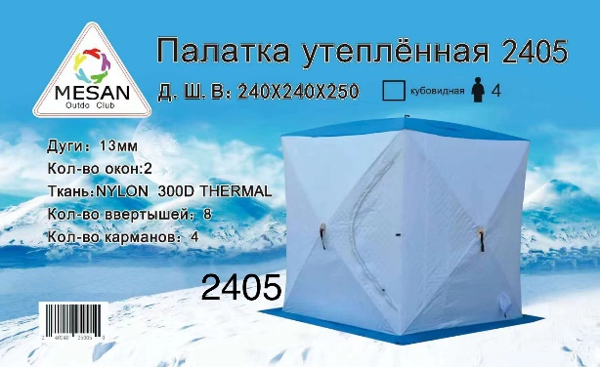 | 2405 | 240*240*250 | Палатка утепленная : кубовидная; Вместимость: 4 чел; Дуги: 13 мм; Кол-во окон: 2; Ткань: Nylon 300D THERMAL; Кол-во вертышей: 8; Кол-во карманов: 4 | 1170.00 | 16250.00
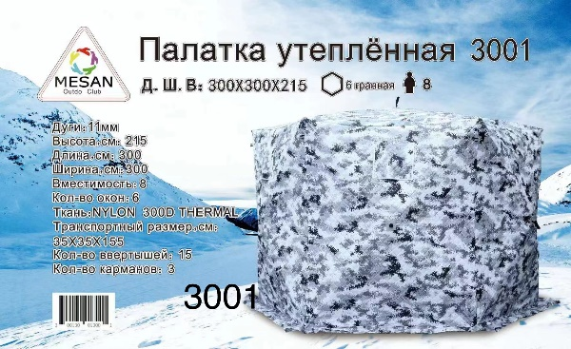 | 3001 | 300*300*215 | Палатка утепленная : шестигранная ; Вместимость: 8 чел; Дуги: 11 мм; Кол-во окон: 6; Ткань: Nylon 300D THERMAL; Кол-во вертышей: 15; Кол-во карманов: 3 | 1290.00 | 17917.00
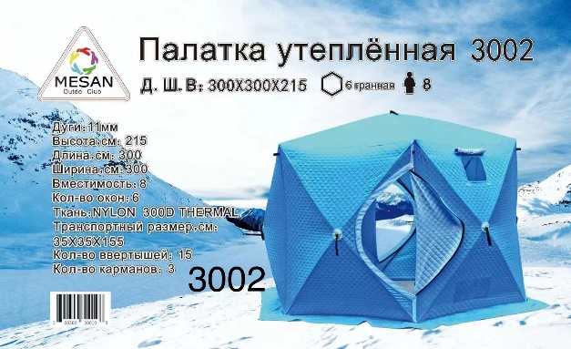 | 3002 | 300*300*215 | Палатка утепленная : шестигранная ; Вместимость: 8 чел; Дуги: 11 мм; Кол-во окон: 6; Ткань: Nylon 300D THERMAL; Кол-во вертышей: 15; Кол-во карманов: 3 | 1245.00 | 17292.00
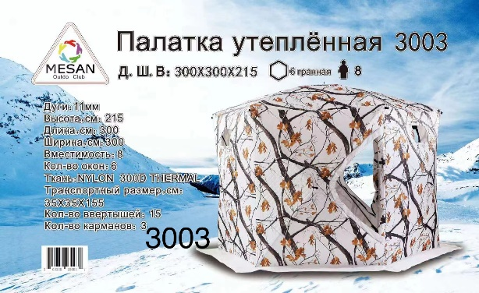 | 3003 | 300*300*210 | Палатка утепленная : шестигранная ; Вместимость: 8 чел; Дуги: 11 мм; Кол-во окон: 6; Ткань: Nylon 300D THERMAL; Кол-во вертышей: 15; Кол-во карманов: 3 | 1320.00 | 18333.00
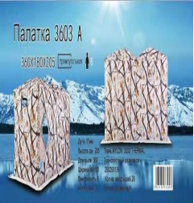 | 3603 | 360*180*205 | Палатка утепленная : прямоугольная ; Вместимость: 6 чел; Дуги: 11 мм; Кол-во окон: 4; Ткань: Nylon 300D THERMAL; Кол-во вертышей: 8; Кол-во карманов: 2 | 1275.00 | 17708.00
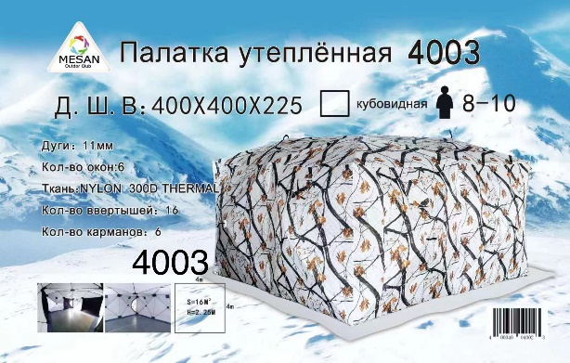 | 4003 | 400*400*225 | Палатка утепленная : кубовидная ; Вместимость:8-10 чел; Дуги: 11 мм; Кол-во окон: 6; Ткань: Nylon 300D THERMAL; Кол-во вертышей: 16; Кол-во карманов: 6 | 3000.00 | 41667.00
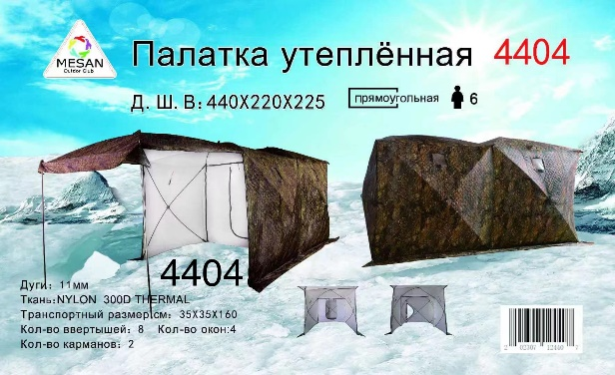 | 4404 | 440*220*250 | Палатка утепленная : прямоугольная ; Вместимость: 6 чел; Дуги: 11 мм; Кол-во окон: 4; Ткань: Nylon 300D THERMAL; Кол-во вертышей: 8; Кол-во карманов: 2 | 1800.00 | 25000.00
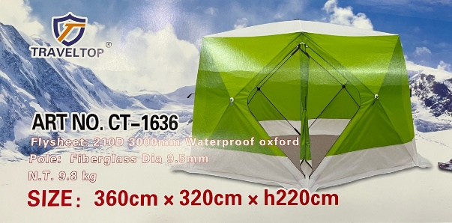 | 1636 | 360*320*220 | Палатка утепленная: куб. Материал 210D 3000мм влагозащитный оксфорд; Вес: 9,8 кг | 795.00 | 11042.00
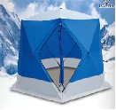 | 1636A | 360*320*220 | Материал 210D 3000мм влагозащитный оксфорд Каркас: трубчатое стекловолокно диаметром 9.5мм Вес: 16кг. | 1170.00 | 16250.00
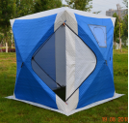 | 2102A | 220*220*215 | Палатка утепленная: куб ; Материал 210D 3000мм влагозащитный оксфорд; Дуги: стеклопластик , диаметр 11 мм; Вес: 13 кг ; Автомат | 900.00 | 12500.00
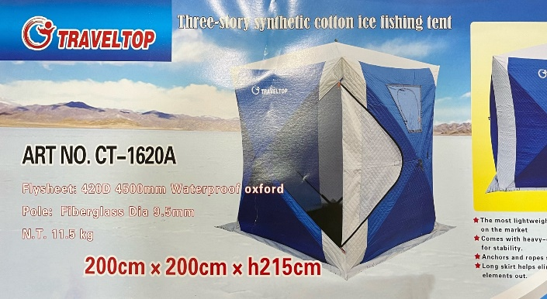 | 1620A | 200*200*215 | Палатка утепленная: куб. Материал 420D 4500мм влагозащитный оксфорд; Вес 11,5 кг | 795.00 | 11042.00

С уважением, |  |  |  | Дуканаускас Ю.А.

